EJEMPLO matriz de comparación
Plantilla de matriz de comparación de pares: ejemplo
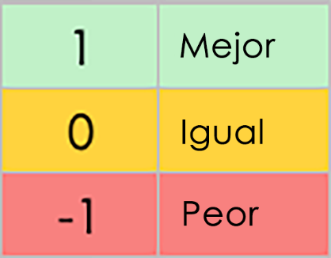 | Range | Price | Charging Time | Battery Life | Maintenance Costs | Brand Reputation | Safety Features | Technology Integration | Resale Value | Environmental Impact
CRITERIOS | frente a | frente a | frente a | frente a | frente a | frente a | frente a | frente a | frente a | frente a | PUNTUACIÓN | CLASIFICACIÓN
Intervalo | – | 1 | 0 | 1 | 1 | 1 | 1 | 0 | -1 | 1 | 5 | 4
Precio | 1 | – | -1 | 1 | -1 | -1 | -1 | -1 | 1 | 0 | -2 | 10
Tiempo de carga | 0 | -1 | – | 0 | 0 | 0 | 1 | 0 | 1 | 1 | 2 | 7
Duración de la batería | -1 | 0 | 0 | – | 1 | 1 | 1 | 1 | 0 | 1 | 4 | 5
Costos de mantenimiento | 0 | 1 | 1 | 1 | – | -1 | 0 | 1 | 1 | -1 | 3 | 6
Reputación de la marca | 1 | 1 | 1 | 1 | 1 | – | 1 | 1 | 0 | 1 | 8 | 2
Características de seguridad | 0 | 0 | 0 | 1 | -1 | -1 | – | 1 | 1 | 0 | 1 | 8
Integración de tecnología | 1 | 1 | 1 | 1 | 1 | 1 | 1 | – | 1 | 1 | 9 | 1
Valor de reventa | 0 | 0 | 0 | 0 | 0 | 1 | 1 | -1 | – | -1 | 0 | 9
Impacto ambiental | 1 | 1 | 1 | 1 | 0 | 1 | 0 | 1 | 1 | – | 7 | 3

HAGA CLIC AQUÍ PARA CREAR EN SMARTSHEET

